Лист1
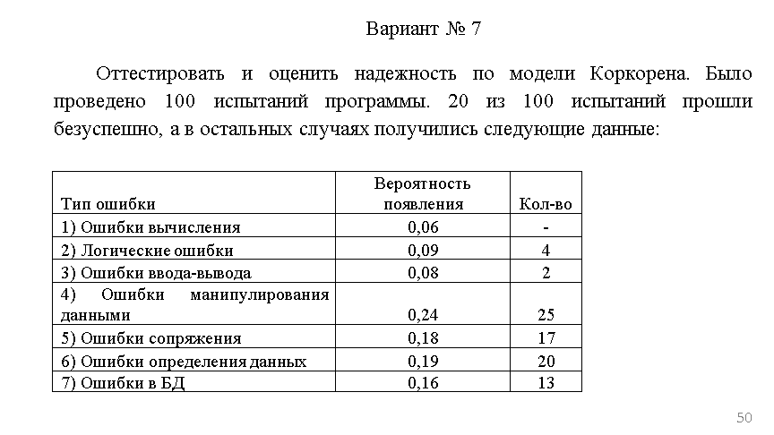
Тип Ошибки | Вероятность появления | Кол-во Ni | R | Удачн | Всего
1) Ошибки вычисления | 0.06 |  | -0.0006 | 80 | 100
2) Логические ошибки | 0.09 | 4 | 0.0027
3) Ошибки ввода-вывода | 0.08 | 2 | 0.0008
4) Ошибки манипулирования данными | 0.24 | 25 | 0.0576
5) Ошибки сопряжения | 0.18 | 17 | 0.0288
6) Ошибки определения данных | 0.19 | 20 | 0.0361
7) Ошибки в БД | 0.16 | 5 | 0.0064
 | 1 | Сумма
 |  | R= | 0.3318

